BJT
CONSIGLIAMO DI APRIRE IL FILE CON EXCEL PER VISUALIZZARE CORRETTAMENTE L'IMPAGINAZIONE COME INTESA DAGLI AUTORI

GRUPPO D7
COSTA, DI PAOLA, DUI
ESPERIMENTO 7
BJT

CARATTERISTICA DI UN BJT

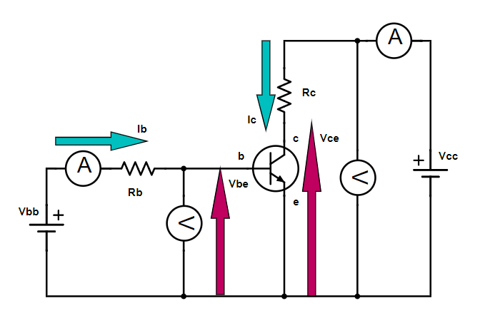
Durante la presa dati ci siamo accorti che il transistor era malfunzionante troppo tardi.
D'accordo il docente abbiamo utilizzato i dati ottenuti da un altro gruppo, sui quali abbiamo poi eseguito le nostre analisi dati.
Nei dati che ci sono stati passati non sono specificati i valori di R_{b} e R_{C}; tuttavia queste resistenze non hanno particolare rilevanza per questa esperienza.
 |  |  |  |  |  | Rb | σRb | Rc | σRc
 |  |  |  |  |  | ? | ? | ? | ?

I valori di V_{be} mancanti non sono presenti in tabella in quanto non ci sono stati forniti.
Ib (μA) | Vbe (V) | σVbe (V) | Ic (mA) | σIc (mA) | Vce (V) | σVce (V) | Ib (μA) | Vbe (V) | σVbe (V) | Ic (mA) | σIc (mA) | Vce (V) | σVce (V) | Ib (μA) | Vbe (V) | σVbe (V) | Ic (mA) | σIc (mA) | Vce (V) | σVce (V) | Ib (μA) | Vbe (V) | σVbe (V) | Ic (mA) | σIc (mA) | Vce (V) | σVce (V)
Amprobe 37XR-A | Amprobe 37XR-A | datasheet dell'Amprobe 37XR-A | Amprobe 37XR-A | datasheet dell'Amprobe 37XR-A | Amprobe 37XR-A | datasheet dell'Amprobe 37XR-A | Amprobe 37XR-A | Amprobe 37XR-A | datasheet dell'Amprobe 37XR-A | Amprobe 37XR-A | datasheet dell'Amprobe 37XR-A | Amprobe 37XR-A | datasheet dell'Amprobe 37XR-A | Amprobe 37XR-A | Amprobe 37XR-A | datasheet dell'Amprobe 37XR-A | Amprobe 37XR-A | datasheet dell'Amprobe 37XR-A | Amprobe 37XR-A | datasheet dell'Amprobe 37XR-A | Amprobe 37XR-A | Amprobe 37XR-A | datasheet dell'Amprobe 37XR-A | Amprobe 37XR-A | datasheet dell'Amprobe 37XR-A | Amprobe 37XR-A | datasheet dell'Amprobe 37XR-A
≃100 | ? | ? | 40.0 | 0.7 | 0.502 | 0.006 | ≃200 | ? | ? | 82.0 | 0.9 | 0.500 | 0.006 | ≃300 | ? | ? | 110 | 1 | 0.502 | 0.006 | ≃400 | ? | ? | 150 | 1 | 0.500 | 0.006
 | ? | ? | 41.0 | 0.7 | 1.004 | 0.006 |  | ? | ? | 82.0 | 0.9 | 1.000 | 0.006 |  | ? | ? | 120 | 1 | 0.999 | 0.006 |  | ? | ? | 160 | 1 | 0.998 | 0.006
 | ? | ? | 42.0 | 0.7 | 1.497 | 0.006 |  | ? | ? | 84.0 | 0.9 | 1.500 | 0.007 |  | ? | ? | 120 | 1 | 1.501 | 0.007 |  | ? | ? | 160 | 1 | 1.501 | 0.007
 | ? | ? | 43.0 | 0.7 | 2.008 | 0.007 |  | ? | ? | 86.0 | 0.9 | 2.001 | 0.007 |  | ? | ? | 120 | 1 | 2.001 | 0.007 |  | ? | ? | 160 | 1 | 1.998 | 0.007
 | ? | ? | 44.0 | 0.7 | 2.496 | 0.007 |  | ? | ? | 86.0 | 0.9 | 2.500 | 0.008 |  | ? | ? | 120 | 1 | 2.499 | 0.007 |  | ? | ? | 160 | 1 | 2.500 | 0.008
 | 0.589 | 0.006 | 44.0 | 0.7 | 2.997 | 0.008 |  | 0.608 | 0.006 | 88.0 | 0.9 | 3.001 | 0.008 |  | 0.62 | 0.006 | 130 | 1 | 2.998 | 0.008 |  | 0.622 | 0.006 | 160 | 1 | 3.004 | 0.008
 | ? | ? | 45.0 | 0.7 | 3.493 | 0.008 |  | ? | ? | 90 | 1 | 3.500 | 0.009 |  | ? | ? | 130 | 1 | 3.500 | 0.009 |  | ? | ? | 170 | 1 | 3.501 | 0.009
 | ? | ? | 46.0 | 0.7 | 4.001 | 0.009 |  | ? | ? | 92 | 1 | 3.997 | 0.009 |  | ? | ? | 130 | 1 | 4.003 | 0.009 |  | ? | ? | 170 | 1 | 4.000 | 0.009
 | ? | ? | 47.0 | 0.7 | 4.50 | 0.01 |  | ? | ? | 94 | 1 | 4.50 | 0.01 |  | ? | ? | 130 | 1 | 4.498 | 0.009 |  | ? | ? | 170 | 1 | 4.50 | 0.01
 | 0.589 | 0.006 | 47.0 | 0.7 | 5.00 | 0.01 |  | 0.598 | 0.006 | 94 | 1 | 5.00 | 0.01 |  | 0.605 | 0.006 | 140 | 1 | 5.00 | 0.01 |  | 0.609 | 0.006 | 170 | 1 | 5.00 | 0.01
 | ? | ? | 48.0 | 0.7 | 5.50 | 0.01 |  | ? | ? | 96 | 1 | 5.50 | 0.01 |  | ? | ? | 140 | 1 | 5.50 | 0.01 |  | ? | ? | 180 | 1 | 5.50 | 0.01
 | 0.580 | 0.006 | 49.0 | 0.7 | 6.00 | 0.01 |  | 0.590 | 0.006 | 98 | 1 | 6.00 | 0.01 |  | 0.591 | 0.006 | 140 | 1 | 6.00 | 0.01 |  | 0.597 | 0.006 | 180 | 1 | 6.01 | 0.01
 | ? | ? | 50.0 | 0.8 | 6.50 | 0.01 |  | ? | ? | 98 | 1 | 6.50 | 0.01 |  | ? | ? | 140 | 1 | 6.50 | 0.01 |  | ? | ? | 180 | 1 | 6.50 | 0.01
 | ? | ? | 50.0 | 0.8 | 7.00 | 0.01 |  | ? | ? | 100 | 1 | 7.00 | 0.01 |  | ? | ? | 150 | 1 | 7.01 | 0.01 |  | ? | ? | 180 | 1 | 7.00 | 0.01
 | ? | ? | 50.0 | 0.8 | 7.50 | 0.01 |  | ? | ? | 100 | 1 | 7.50 | 0.01 |  | ? | ? | 150 | 1 | 7.50 | 0.01 |  | ? | ? | 190 | 1 | 7.51 | 0.01
 | ? | ? | 52.0 | 0.8 | 8.00 | 0.01 |  | ? | ? | 100 | 1 | 8.00 | 0.01 |  | ? | ? | 150 | 1 | 8.00 | 0.01 |  | ? | ? | 190 | 1 | 8.00 | 0.01
 | ? | ? | 52.0 | 0.8 | 8.50 | 0.01 |  | ? | ? | 100 | 1 | 8.50 | 0.01 |  | ? | ? | 150 | 1 | 8.50 | 0.01 |  | ? | ? | 190 | 1 | 8.50 | 0.01
 | ? | ? | 54.0 | 0.8 | 8.99 | 0.01 |  | ? | ? | 110 | 1 | 9.00 | 0.01 |  | ? | ? | 160 | 1 | 9.00 | 0.01 |  | ? | ? | 200 | 2 | 9.01 | 0.01
 | ? | ? | 54.0 | 0.8 | 9.50 | 0.01 |  | ? | ? | 110 | 1 | 9.50 | 0.01 |  | ? | ? | 160 | 1 | 9.50 | 0.01 |  | ? | ? | 200 | 2 | 9.52 | 0.01
 | ? | ? | 56.0 | 0.8 | 10.00 | 0.06 |  | ? | ? | 110 | 1 | 10.00 | 0.06 |  | ? | ? | 160 | 1 | 10.00 | 0.06 |  | ? | ? | 200 | 2 | 10.00 | 0.06
 | ? | ? | 56.0 | 0.8 | 10.49 | 0.06 |  | ? | ? | 110 | 1 | 10.50 | 0.06 |  | ? | ? | 160 | 1 | 10.50 | 0.06 |  | ? | ? | 200 | 2 | 10.50 | 0.06
 | ? | ? | 56.0 | 0.8 | 11.00 | 0.06 |  | ? | ? | 110 | 1 | 11.00 | 0.06 |  | ? | ? | 170 | 1 | 11.00 | 0.06 |  | ? | ? | 210 | 2 | 11.00 | 0.06
 | ? | ? | 58.0 | 0.8 | 11.49 | 0.06 |  | ? | ? | 110 | 1 | 11.50 | 0.06 |  | ? | ? | 170 | 1 | 11.50 | 0.06 |  | ? | ? | 210 | 2 | 11.50 | 0.06
 | ? | ? | 58.0 | 0.8 | 12.00 | 0.06 |  | ? | ? | 120 | 1 | 12.00 | 0.06 |  | ? | ? | 170 | 1 | 12.00 | 0.06 |  | ? | ? | 210 | 2 | 12.00 | 0.06

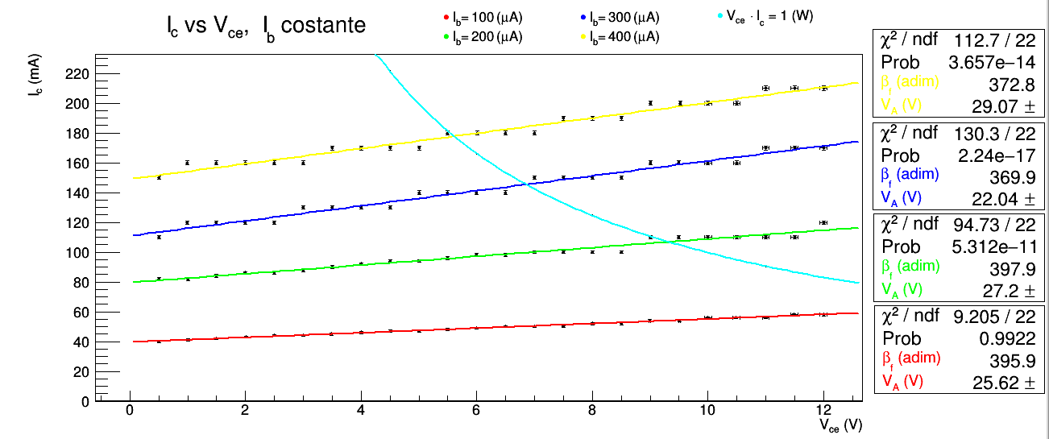
"Ricavare la famiglia di curve I_{c} = f(V_{ce}) per I_{b} = costante."
L'andamento dei dati è quello atteso: nella regione attiva i punti per ogni curva a I_{b} costante si dispongono su una retta. Idealmente tale retta dovrebbe essere orizzontale nella regione attiva del BJT, tuttavia è leggermente inclinata a causa dell'effetto Early: lo spessore della regione di transizione della giunzione base-collettore varia al variare della polarizzazione e questo fa variare il parametro α_{f} (e quindi β_{f}).
Abbiamo provato a fittare le quattro curve I_{c} vs V_{ce} corrispondenti ai quattro valori di I_{b} costante (I_{b} = 100, 200, 300, 400 (µA)) con la formula I_{c} = β_{f} I_{b} (1 + V_{ce} / V_{A}), che tiene conto in maniera semplificata dell'effetto Early. V_{A} rappresenta la tensione negativa a cui tutte le rette I_{c} vs V_{ce} a I_{b} costante dovrebbero intersecare l'asse V_{ce.}
Il primo punto di ogni curva a I_{b} costante, avente V_{ce} pari a circa 0.5 (V) non è stato considerato per i fit poichè probabilmente entro la regione di saturazione.
Nessuno dei quattro fit ha χ² all'interno dell'intervallo critico.
Il primo fit ha χ² troppo piccolo nonostante gli errori relativi non sembrino eccessivamente grandi in quanto pari a circa l'1% sia per le correnti che per le tensioni.
Gli altri tre fit hanno χ² troppo elevato, probabilmente perchè i dati non sono stati annotati con sufficiente cura: osservando ad esempio i dati a I_{b} = 400 (µA) si può notare come essi non varino con continuità al variare di V_{ce} ma sembrano descrivere degli scalini, variando in maniera discreta a intervalli di V_{ce}. Sappiamo invece che altri gruppi hanno ottenuto dati che variano con maggiore continuità, più in accordo con delle rette; purtroppo ci siamo resi conto troppo tardi che questi dati non fossero ottimali.
Si può comunque osservare che i valori di V_{A} e β_{f}, per quanto non statisticamente significativi, sono dell'ordine di grandezza giusto.

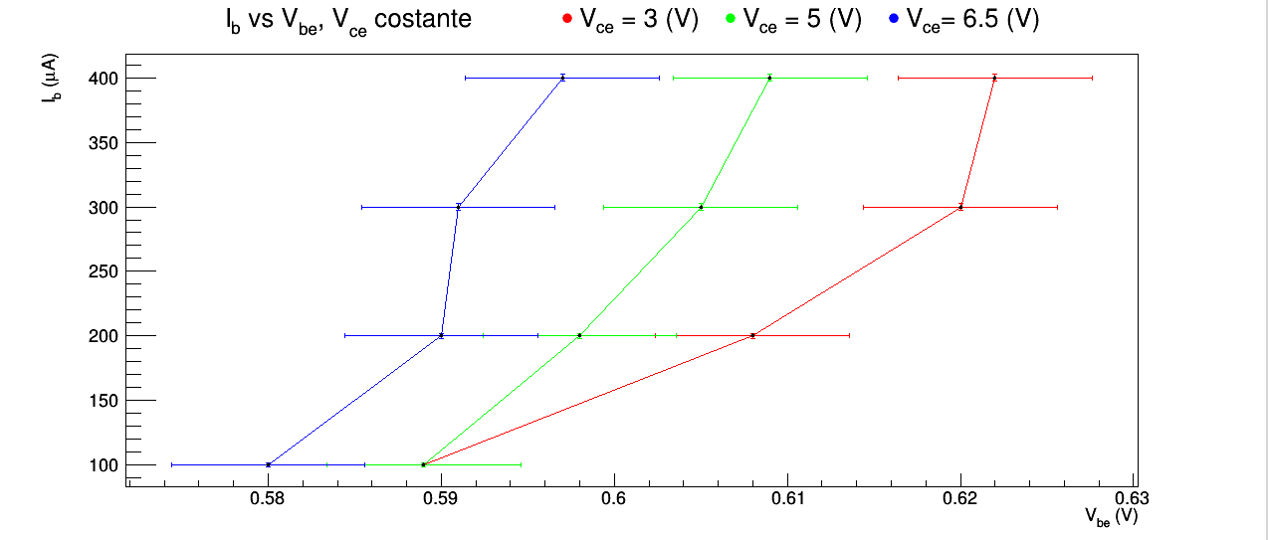
"Ricostruire la famiglia di curve per I_{b} = f(V_{be}) con V_{ce} = costante."
L'andamento atteso è esponenziale e, almeno qualitativamente, sembra rispettato.

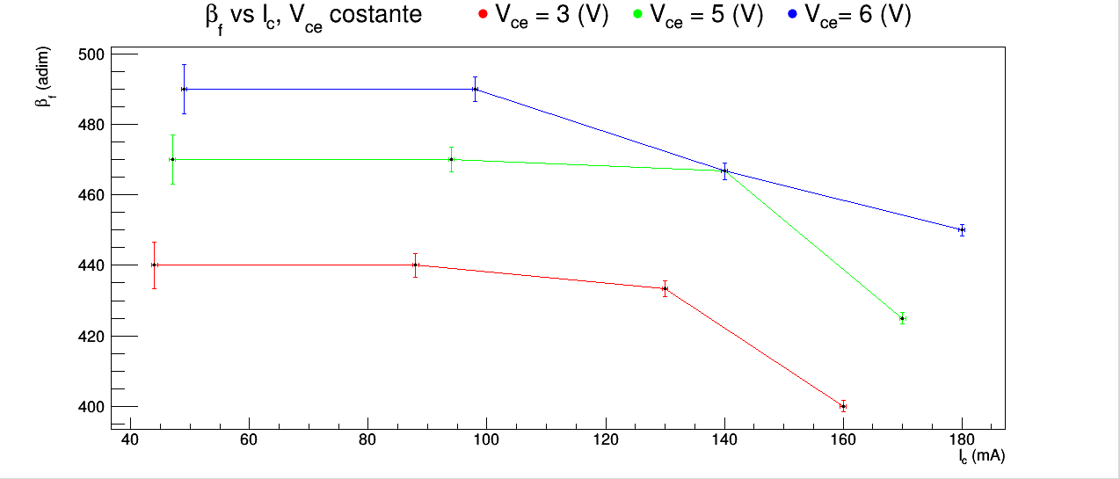
"Graficare β_{f} = f (I_{c}) per Vce = 6 V."
Abbiamo graficato β_{f} vs I_{c} a V_{ce} costante anche per V_{ce} = 3 (V) e V_{ce} = 5 (V).

